关系图
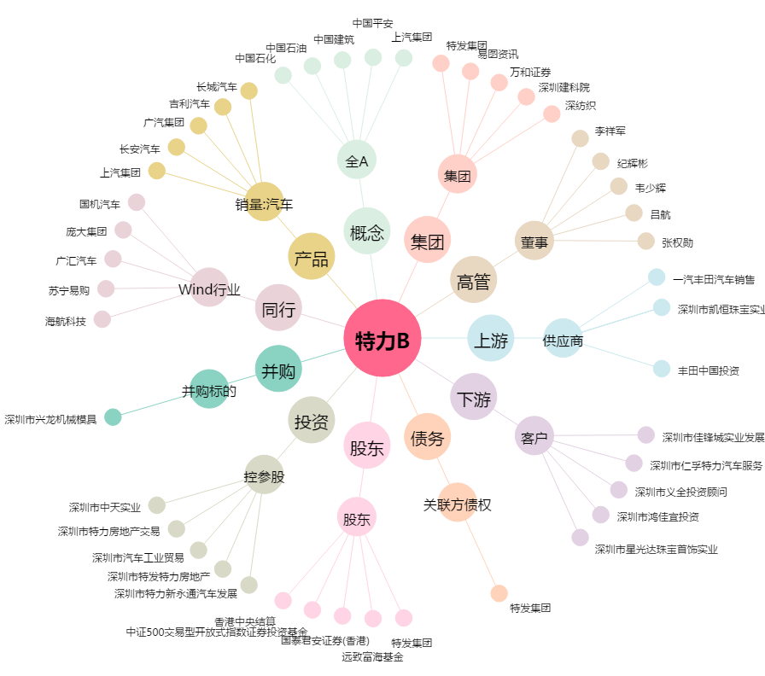
特力B[200025.SZ] - 关系概览图

